1.供求信息填报表
別紙2
取扱商品情報表
番号 | 企業名（中国語） | 商品名（中国語） | 商品名（母国語） | 商品分類（大分類） | 商品分類（小分類） | 生産国 | 生産地域 | 商品画像(1) | 商品画像(2) | 商品画像(3) | ブランド | 規格 | 重 量 | 生産日 | 商品紹介 | 供給数量 | 価格
1 |  |  |  | 大分類を選んでください | 请选小类 | 请选国家
2 |  |  |  | 大分類を選んでください | 请选小类 | 请选国家
3 |  |  |  | 大分類を選んでください | 请选小类 | 请选国家
4 |  |  |  | 大分類を選んでください | 请选小类 | 请选国家
5 |  |  |  | 大分類を選んでください | 请选小类 | 请选国家
6 |  |  |  | 大分類を選んでください | 请选小类 | 请选国家
7 |  |  |  | 大分類を選んでください | 请选小类 | 请选国家
8 |  |  |  | 大分類を選んでください | 请选小类 | 请选国家
9 |  |  |  | 大分類を選んでください | 请选小类 | 请选国家
10 |  |  |  | 大分類を選んでください | 请选小类 | 请选国家

中国語の項目は、分からなければ、こちらで翻訳するので空欄でも構いません。
参考小売価格、または不明な場合は、要相談と記入
供給量は最低ロット

例：
番号 | 企業名（中国語） | 商品名（中国語） | 商品名（母国語） | 商品分類（大分類） | 商品分類（小分類） | 生産国 | 生産地域 | 商品画像(1) | 商品画像(2) | 商品画像(3) | ブランド | 規格 | 重 量 | 生産日 | 商品紹介 | 供給数量 | 価格
1 | 黑龙江五洲国际展览广告有限责任公司 | パンフレット | Printed Brochure | 旅行文化用品類 | 贈答品 | 中国 | 黑龙江省 | 1cp001.jpg | 1cp001.jpg | 1cp001.jpg | 五洲広告 | 包 | 5KG | 2010-04-21 | 印刷制品 | 100 | 10.00元

条件： | 1、商品紹介内容：600字以内。
 | 2、商品画像のサイズ：各画像ファイルのサイズは5MB以内、各辺のサイズは500pxまで、拡張子はjpg
 | 3、画像ファイル名を枠内に記入してください。画像ファイル名と枠内の記載は一致させてください。下図のとおり：
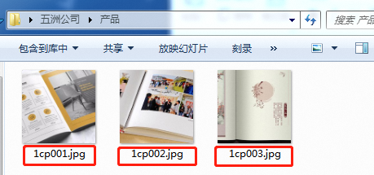

←画像ファイル名（赤枠の部分）を、表中該当箇所に記入してください。

